1 Realim positiva
Aula A03 - Exemplos de simulação dinâmica
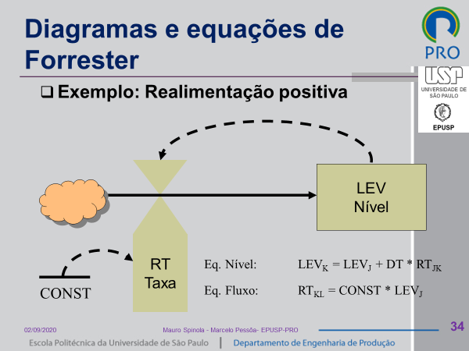
1 - Realimentação positiva - Caixa d´agua

const | 0.20
LEV0 | 1.00
DT | 1.00

t | LEV | RT
0.0 | 1.00 | 0.20
1.0 | 1.20 | 0.24
2.0 | 1.44 | 0.29
3.0 | 1.73 | 0.35
4.0 | 2.07 | 0.41
5.0 | 2.49 | 0.50
6.0 | 2.99 | 0.60
7.0 | 3.58 | 0.72
Realimentação positiva
8.0 | 4.30 | 0.86
9.0 | 5.16 | 1.03
10.0 | 6.19 | 1.24
11.0 | 7.43 | 1.49
12.0 | 8.92 | 1.78
13.0 | 10.70 | 2.14
14.0 | 12.84 | 2.57
15.0 | 15.41 | 3.08
16.0 | 18.49 | 3.70
17.0 | 22.19 | 4.44
18.0 | 26.62 | 5.32
19.0 | 31.95 | 6.39
20.0 | 38.34 | 7.67
21.0 | 46.01 | 9.20
22.0 | 55.21 | 11.04
23.0 | 66.25 | 13.25
24.0 | 79.50 | 15.90
25.0 | 95.40 | 19.08
26.0 | 114.48 | 22.90
27.0 | 137.37 | 27.47
28.0 | 164.84 | 32.97
29.0 | 197.81 | 39.56
30.0 | 237.38 | 47.48
31.0 | 284.85 | 56.97
32.0 | 341.82 | 68.36
33.0 | 410.19 | 82.04
34.0 | 492.22 | 98.44
35.0 | 590.67 | 118.13
36.0 | 708.80 | 141.76
37.0 | 850.56 | 170.11
38.0 | 1,020.67 | 204.13
39.0 | 1,224.81 | 244.96
40.0 | 1,469.77 | 293.95
41.0 | 1,763.73 | 352.75

2 Realim negat
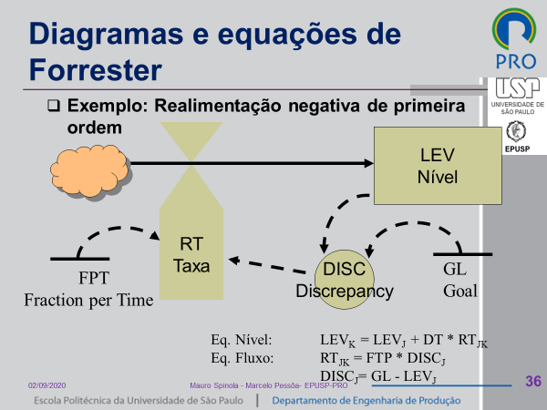
Aula A03 - Exemplos de simulação dinâmica

1 - Realimentação negativa - Caixa d´agua

GL | 100.00
FTP | 0.20
LEV0 | 1.00
DT | 1.00

t | LEV | DISC | RT
0.0 | 1.00 | 99.00 | 19.80
1.0 | 20.80 | 79.20 | 15.84
2.0 | 36.64 | 63.36 | 12.67
3.0 | 49.31 | 50.69 | 10.14
4.0 | 59.45 | 40.55 | 8.11
5.0 | 67.56 | 32.44 | 6.49
Realimentação negativa
6.0 | 74.05 | 25.95 | 5.19
7.0 | 79.24 | 20.76 | 4.15
8.0 | 83.39 | 16.61 | 3.32
9.0 | 86.71 | 13.29 | 2.66
10.0 | 89.37 | 10.63 | 2.13
11.0 | 91.50 | 8.50 | 1.70
12.0 | 93.20 | 6.80 | 1.36
13.0 | 94.56 | 5.44 | 1.09
14.0 | 95.65 | 4.35 | 0.87
15.0 | 96.52 | 3.48 | 0.70
16.0 | 97.21 | 2.79 | 0.56
17.0 | 97.77 | 2.23 | 0.45
18.0 | 98.22 | 1.78 | 0.36
19.0 | 98.57 | 1.43 | 0.29
20.0 | 98.86 | 1.14 | 0.23
21.0 | 99.09 | 0.91 | 0.18
22.0 | 99.27 | 0.73 | 0.15
23.0 | 99.42 | 0.58 | 0.12
24.0 | 99.53 | 0.47 | 0.09
25.0 | 99.63 | 0.37 | 0.07
26.0 | 99.70 | 0.30 | 0.06
27.0 | 99.76 | 0.24 | 0.05
28.0 | 99.81 | 0.19 | 0.04
29.0 | 99.85 | 0.15 | 0.03
30.0 | 99.88 | 0.12 | 0.02
31.0 | 99.90 | 0.10 | 0.02
32.0 | 99.92 | 0.08 | 0.02
33.0 | 99.94 | 0.06 | 0.01
34.0 | 99.95 | 0.05 | 0.01
35.0 | 99.96 | 0.04 | 0.01
36.0 | 99.97 | 0.03 | 0.01
37.0 | 99.97 | 0.03 | 0.01
38.0 | 99.98 | 0.02 | 0.00
39.0 | 99.98 | 0.02 | 0.00
40.0 | 99.99 | 0.01 | 0.00
41.0 | 99.99 | 0.01 | 0.00
42.0 | 99.99 | 0.01 | 0.00
43.0 | 99.99 | 0.01 | 0.00
44.0 | 99.99 | 0.01 | 0.00
45.0 | 100.00 | 0.00 | 0.00
46.0 | 100.00 | 0.00 | 0.00
47.0 | 100.00 | 0.00 | 0.00
48.0 | 100.00 | 0.00 | 0.00
49.0 | 100.00 | 0.00 | 0.00
50.0 | 100.00 | 0.00 | 0.00

